Respuestas de formulario 1
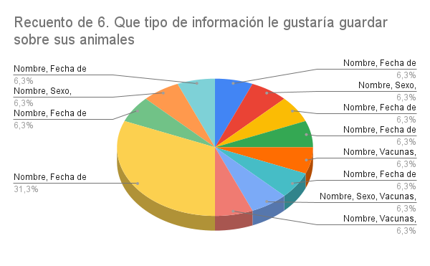
Marca temporal | 1. Cómo lleva actualmente en control de la finca | 2. Considera usted que lleva un control adecuado de su finca | 3. Ha tenido pérdidas por falta de información o control en la producción | 4. Que tareas considera mas dificiles de manera manual en la finca | 5. Que alimentos le da a sus animales | 6. Que tipo de información le gustaría guardar sobre sus animales | 7. Le gustaría recibir recordatorios sobre, vacunas, tratamiento, alimentación | 8. Que dificultades considera que podría enfrentar al momento de adaptarse al uso de un sistema web | 9. A utilizado algún sistema o aplicación para la finca | 10. Con que frecuencia actualiza la información de sus animales | 11. Cuantas personas trabajan en la finca | 12. Que tipo de produccion tiene su finca | 13. Cuales son las principales dificultades que enfrenta en la gestión de su finca
9/29/2025 | Cuaderno | Mas o menos | Si | control de vacunas | Pasto, Minerales, Purina | Nombre, Fecha de nacimiento, Vacunas, Alimentación | Si, me seria muy util | Falta de conocimiento en tecnología | No | Solo cuando es necesario | 2 a 5 personas | Ganado bovino | Falta de organización
9/29/2025 | Hoja de cálculo | Si | No | Manejo de inventario | Frutas, Granos, Verduras, Purina | Nombre, Sexo, Reproducción, Tratamientos, Produccion | No, prefiero hacerlo manualmente | Acceso limitado a internet | Si | Mensualmente | Solo yo | Lechería | Olvido de tareas importantes
9/29/2025 | No lleva ningun control | No | Si | Registro de producción | Pasto, Frutas | Nombre, Fecha de nacimiento, Vacunas | Si, me seria muy util | Costo del sistema | No | Solo cuando es necesario | 2 a 5 personas | Aves de corral | Pérdida de información
9/29/2025 | Ayuda con una aplicacion movil | Mas o menos | No | Control sanitario | Pasto, Minerales, Granos | Nombre, Fecha de nacimiento, Sexo, Vacunas, Alimentación | Si, me seria muy util | Ninguna | Si | Semanalmente | Más de 10 personas | Ganado bovino | Ninguna
9/29/2025 | Cuaderno | Muy poco | Si | Reproducción | Pasto, Granos, Verduras | Nombre, Vacunas, Tratamientos, Produccion | Si, me seria muy util | Falta de tiempo para aprender | No | Solo cuando es necesario | 6 a 10 personas | Ganado porcino | Falta de mano de obra
9/29/2025 | Hoja de cálculo | Si | No | Ninguna | Pasto, Frutas, Minerales | Nombre, Fecha de nacimiento, Reproducción, Produccion | No, prefiero hacerlo manualmente | Acceso limitado a internet | Si | Diariamente | Solo yo | Aves de corral | Falta de organización
9/29/2025 | Cuaderno | Mas o menos | Si | Manejo de inventario | Granos, Verduras, Purina | Nombre, Sexo, Vacunas, Tratamientos, Alimentación | Si, me seria muy util | Ninguna | Si | Semanalmente | 2 a 5 personas | Lechería | Pérdida de información
9/29/2025 | No lleva ningun control | No | Si | Control sanitario | Pasto, Granos | Nombre, Vacunas, Produccion | Si, me seria muy util | Falta de conocimiento en tecnología | No | Solo cuando es necesario | Solo yo | Ganado bovino | Falta de organización
9/29/2025 | Ayuda con una aplicacion movil | Si | No | Registro de producción | Frutas, Minerales, Purina | Nombre, Fecha de nacimiento, Sexo, Reproducción, Vacunas, Tratamientos, Alimentación, Produccion | No, prefiero hacerlo manualmente | Ninguna | Si | Mensualmente | 2 a 5 personas | Ganado bovino, Ganado porcino | Olvido de tareas importantes
9/29/2025 | Cuaderno | Muy poco | Si | Alimentación | Pasto, Frutas, Granos | Nombre, Fecha de nacimiento, Sexo, Reproducción, Vacunas | Si, me seria muy util | Costo del sistema | No | Semanalmente | 6 a 10 personas | Ganado porcino | Pérdida de información
9/29/2025 | Hoja de cálculo | Si | No | Control de vacunas | Minerales, Granos, Verduras | Nombre, Sexo, Reproducción, Vacunas, Tratamientos | Si, me seria muy util | Ninguna | Si | Diariamente | Más de 10 personas | Aves de corral | Falta de organización, Falta de mano de obra
9/29/2025 | No lleva ningun control | No | Si | Reproducción | Pasto, Frutas | Nombre, Fecha de nacimiento, Tratamientos, Alimentación, Produccion | No, prefiero hacerlo manualmente | Acceso limitado a internet | No | Solo cuando es necesario | Solo yo | Lechería | Falta de mano de obra
9/29/2025 | No lleva ningun control | Muy poco | Si | Registro de produccion | Pasto, Frutas, Minerales, Granos, Verduras, Purina | Nombre, Fecha de nacimiento, Sexo, Reproducción, Vacunas, Tratamientos, Alimentación, Produccion | Si, me seria muy util | la tecnologia | No | Solo cuando es necesario | Solo yo | Ganado bovino, Ganado porcino, Aves de corral | Falta de organización
9/29/2025 | No lleva ningun control | No | Si | Control de vacunas | Pasto, Minerales, Granos, Purina | Nombre, Fecha de nacimiento, Sexo, Reproducción, Vacunas, Tratamientos, Alimentación, Produccion | Si, me seria muy util | Acceso limitado a internet | No | Solo cuando es necesario | 2 a 5 personas | Ganado bovino, Ganado porcino, Aves de corral, Lechería | Falta de organización
9/30/2025 | Cuaderno | No | Si | Registro de produccion | Pasto, Minerales, Granos, Verduras, Purina | Nombre, Fecha de nacimiento, Sexo, Reproducción, Vacunas, Tratamientos, Alimentación, Produccion | Si, me seria muy util | Registro de produccion | No | Solo cuando es necesario | Solo yo | Ganado bovino, Ganado porcino, Aves de corral, Lechería | Falta de organización
9/30/2025 | Cuaderno | No | Si | Control de vacunas | Pasto, Minerales, Granos | Nombre, Fecha de nacimiento, Sexo, Reproducción, Vacunas, Tratamientos, Alimentación, Produccion | Si, me seria muy util | Falta de tiempo para aprender | No | Solo cuando es necesario | 2 a 5 personas | Ganado bovino, Ganado porcino, Aves de corral | Falta de organización

Material | Frecuencia | Porcentaje |  | Respuesta | Porcentaje |  | Respuesta | Porcentaje |  | Respuesta | Porcentaje
Cuaderno | 4 | 28.60% |  | No | 37.50% |  | Si | 68.80% |  | Si, me seria muy util | 75%
Ayuda con una aplicacion movil | 2 | 14.30% |  | Muy Poco | 18.80% |  | No | 31.30% |  | No, prefiero hacerlo manualmente | 25%
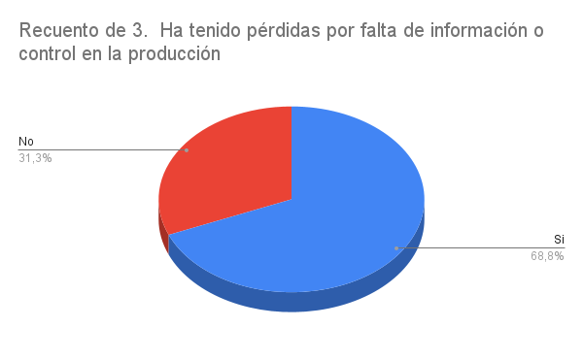
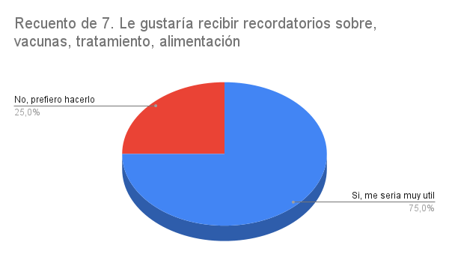
Hoja de cálculo | 3 | 21.40% |  | Mas o Menos | 18.80%
No lleva ningun control | 5 | 35.70% |  | Si | 25%
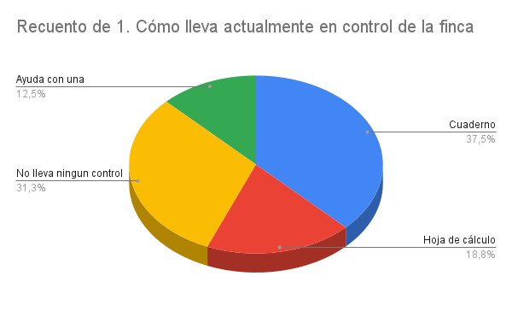
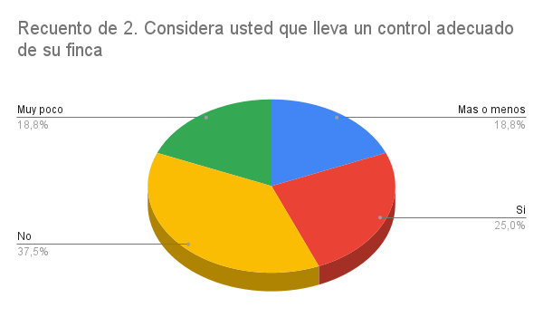

Funcionalidad | Frecuencia | Porcentaje |  | Dificultad | Frecuencia | Porcentaje |  | Repuesta | Porcentaje |  | Respuesta | Porcentaje
Nombre | 14 | 100% |  | Falta de organización | 8 | 50% |  | Si | 37.50% |  | Diariamente | 12.50%
Fecha de nacimiento | 9 | 64.30% |  | Pérdida de información | 3 | 18.80% |  | No | 62.50% |  | Semanalmente | 18.80%
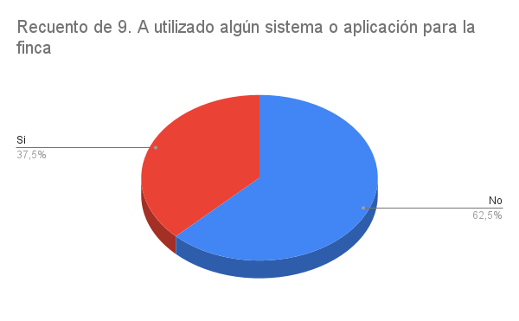
Sexo | 8 | 57.10% |  | Olvido de tareas importantes | 2 | 12.50% |  |  |  |  | Mensualmente | 12.50%
Reproducción | 7 | 50% |  | Falta de mano de obra | 3 | 18.80% |  |  |  |  | Solo cuando es necesario | 56.30%
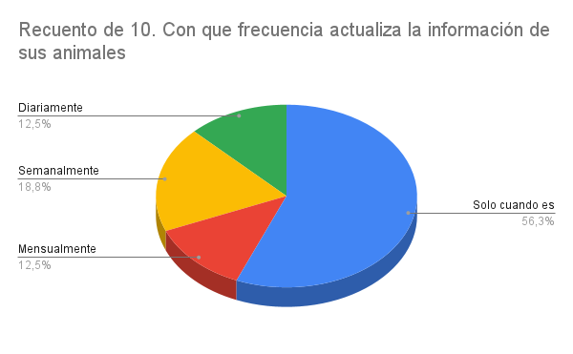
Vacunas | 11 | 78.60% |  | Ninguna | 1 | 6.30%
Vacunas | 8 | 57.10%
Alimentación | 7 | 50%
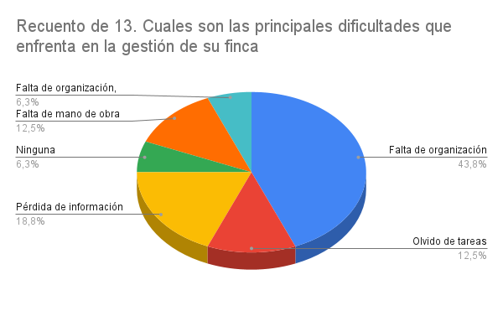
Produccion | 8 | 57.10%

